상품제안서
남자스윙 청동트로피 | 상품코드: S41837

 |  |  |  |  |  |  | 02-713-8555 | www.synergygift.co.kr
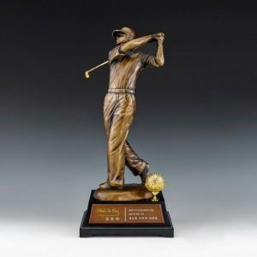

【상세/제작정보】 | <p><span style="font-size: 14pt;">※ 운임비 별도 발생 됩니다.</span></p>

【인쇄/포장옵션】 | 기타 / 포장불가능

【공급단가】 | 수량 | 1~ | 2~ | 3~ | 5~ | 10~
*VAT별도 | 단가 | 487,500원 | 468,800원 | 450,000원 | 431,300원 | 423,800원

【상품 URL】 | https://www.synergygift.co.kr:443/src/goods_detail.php?gdno=41837

